Sheet1
EPD 没有找到这款屏的资料，定义反推的 CS-P3.4 DA-P2.4 CK-P2.3 BUSY-P2.5 D/C-P3.5 BS-P3.1 RST-P3.6 unknow - P3.7 P2.6=H power off；L=power on
背后的
P3.3 data
p2.2 clk
P2.0 CS

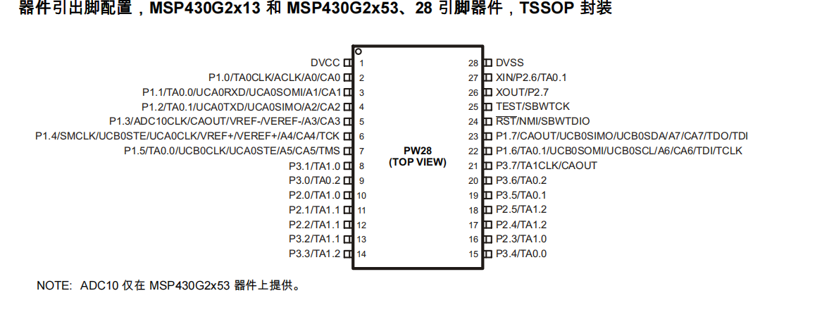 A7106 CS-P1.3 DA-P1.2 CK-P1.4 RFIO01-P1.1 RFIO02-P1.0 P2.7=H power off；L=power on SPI ROM CS-P3.0 SO-P1.6 SI-P1.7 CK-1.5

